Foglio1
 |  |  |  |  |  |  |  |  |  |  | TAGLIE
 |  |  |  |  |  |  |  |  |  |  | H | 34 | 35 | 36 | 37 | 38 | 39 | 40 | 41
PICTURE | BRAND | GENDER | ART. CODE | COLOR | DESCRIPTION | COMPOSITION | MADE IN | UNI.RTL | TOT.RTL | TOT.Q.TA'
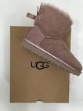 | UGG | LADY | 1019032 W MINI BAILEY | DUS | BOOT | LEATHER | VIETNAM | € 260.00 | € 1,300.00 | 5 | H |  |  | 4 | 1
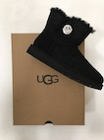 | UGG | LADY | 1016554 W MINI BAILEY | BLK | BOOT | LEATHER | CHINA | € 242.00 | € 2,178.00 | 9 | H |  |  | 2 | 3 | 2 |  | 2
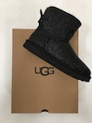 | UGG | LADY | 1100053 W MINI BAILEY | BLK | BOOT | RUBBER | VIETNAM | € 235.00 | € 1,175.00 | 5 | H |  |  | 1 | 2 |  | 2
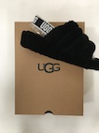 | UGG | LADY | 1095119 W FLUFF | BLK | SANDAL | LEATHER | VIETNAM | € 130.00 | € 1,430.00 | 11 | H |  |  | 2 | 3 | 3 | 2 | 1
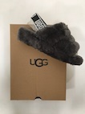 | UGG | LADY | 1095119 W FLUFF | CHRC | SANDAL | LEATHER | VIETNAM | € 13.00 | € 117.00 | 9 | H |  |  | 2 | 3 | 3 | 1
 | UGG | LADY | 1095102 W MIRABELLE | WILL | SLIPPERS | LEATHER | VIETNAM | € 130.00 | € 1,430.00 | 11 | H |  |  | 2 | 3 | 3 | 2 | 1
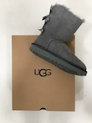 | UGG | LADY | 1019034 W BAILEY BOOT II | GYS | BOOT | LEATHER | VIETNAM | € 275.00 | € 3,300.00 | 12 | H |  |  | 5 | 4 | 1 | 2
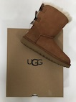 | UGG | LADY | 1016225 W BAILEY BOW II | CHE | BOOT | LEATHER | VIETNAM | € 275.00 | € 1,650.00 | 6 | H |  |  | 2 | 2 | 1 | 1
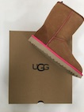 | UGG | LADY | 1016865 W CLASSIC SHORT | CHE | BOOT | LEATHER | CHINA | € 210.00 | € 5,250.00 | 25 | H |  |  | 6 | 7 | 6 | 4 | 2
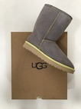 | UGG | LADY | 1016865 W CLASSIC SHORT | PCL | BOOT | LEATHER | CHINA | € 210.00 | € 2,310.00 | 11 | H |  |  | 3 | 2 | 3 | 2 | 1
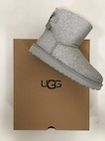 | UGG | LADY | 1100053 W MINI BAILEY | SLVR | BOOT | RUBBER | VIETNAM | € 235.00 | € 1,880.00 | 8 | H |  |  | 1 | 2 | 3 | 1 | 1
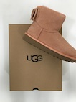 | UGG | LADY | 1098081 W SATIN BOW MINI | SNTN | BOOT | LEATHER | VIETNAM | € 235.00 | € 4,700.00 | 20 | H |  |  | 3 | 5 | 6 | 3 | 2 | 1
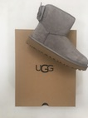 | UGG | LADY | 1098081 W SATIN BOW MINI | ELP | BOOT | LEATHER | VIETNAM | € 235.00 | € 1,645.00 | 7 | H |  |  | 1 | 2 | 3 | 1
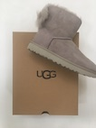 | UGG | LADY | 1094967 W FLUFF BOW MINI | WILL | BOOT | LEATHER | VIETNAM | € 230.00 | € 3,910.00 | 17 | H |  |  | 3 | 3 | 6 | 3 | 1 | 1
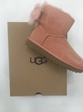 | UGG | LADY | 1094967 W FLUFF BOW MINI | SNTN | BOOT | LEATHER | VIETNAM | € 230.00 | € 4,600.00 | 20 | H |  |  | 3 | 5 | 6 | 3 | 2 | 1
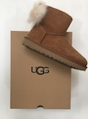 | UGG | LADY | 1094967 W FLUFF BOW MINI | CHE | BOOT | LEATHER | VIETNAM | € 230.00 | € 2,530.00 | 11 | H |  |  | 2 | 3 | 3 | 2 | 1
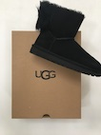 | UGG | LADY | 1094967 W FLUFF BOW MINI | BLK | BOOT | LEATHER | VIETNAM | € 260.00 | € 1,300.00 | 5 | H |  |  | 1 | 2 | 1 |  |  | 1 | LA META'
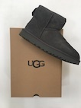 | UGG | LADY | 1016222 W CLASSIC MINI II | GREY | BOOT | LEATHER | VIETNAM | € 200.00 | € 3,600.00 | 18 | H |  |  | 2 | 7 | 4 | 1 | 3 | 1
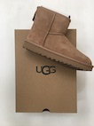 | UGG | LADY | 1016222 W CLASSIC MINI II | FAWN | BOOT | LEATHER | CHINA | € 200.00 | € 3,200.00 | 16 | H |  |  | 1 | 6 | 4 | 4 | 1
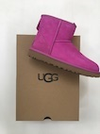 | UGG | LADY | 1016222 W CLASSIC MINI II | BDC | BOOT | LEATHER | CHINA | € 200.00 | € 1,400.00 | 7 | H |  |  | 1 | 2 | 2 | 2
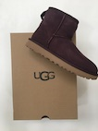 | UGG | LADY | 1016222 W CLASSIC MINI II | PORT | BOOT | LEATHER | CHINA | € 200.00 | € 2,200.00 | 11 | H |  |  | 2 | 3 | 3 |  | 2 | 1
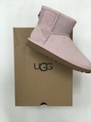 | UGG | LADY | 1098452 W CLASSIC MINI | SLPN | BOOT | LEATHER | CHINA | € 225.00 | € 4,275.00 | 19 | H |  |  | 3 | 4 | 6 | 3 | 2 | 1
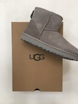 | UGG | LADY | 1016222 W CLASSIC MINI II | SEL | BOOT | LEATHER | CHINA | € 200.00 | € 800.00 | 4 | H |  |  |  |  |  | 1 | 2 | 1
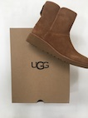 | UGG | LADY | 1012497 W KRISTIN | CHE | BOOT | LEATHER | CHINA | € 235.00 | € 2,350.00 | 10 | H |  |  | 2 | 2 | 3 | 2 | 1
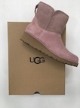 | UGG | LADY | 1012497 W KRISTIN | DUS | BOOT | LEATHER | VIETNAM | € 235.00 | € 3,525.00 | 15 | H |  |  | 3 | 3 | 4 | 3 | 2
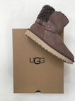 | UGG | LADY | 1013306 W ADRIA | SYGR | BOOT | LEATHER | CHINA | € 192.00 | € 384.00 | 2 | H |  |  | 1 | 1
 |  |  |  |  |  |  |  |  | € 62,439.00 | 294

